GEORREFERENCIACIÓN
FICHA DE INFORMACIÓN DE MEDICIÓN DE RUIDO

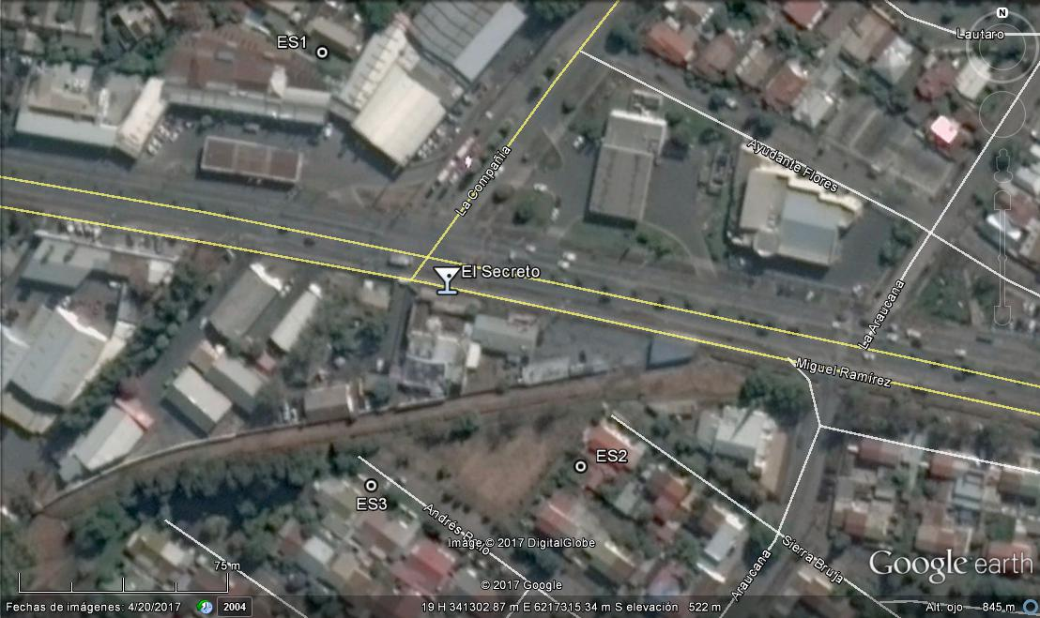

Origen de la imagen Satelital |  |  | Google Earth
Escala de la imagen Satelital |  |  | 1:75 m

LEYENDA DE CROQUIS O IMAGEN UTILIZADA

Datum |  | WGS 84 |  | Huso |  | 19 s
Fuentes |  |  |  | Receptores
Símbolo | Nombre | Coordenadas |  | Símbolo | Nombre | Coordenadas
 | El Secreto | N | 6.217.320 m |  | ES1 | N | 6.217.434 m
 |  | E | 341.276 m |  |  | E | 341.259 m
 |  | N |  |  | ES2 | N | 6.217.626 m
 |  | E |  |  |  | E | 341.332 m
 |  | N |  |  | ES3 | N | 6.217.257 m
 |  | E |  |  |  | E | 341.253 m
 |  | N |  |  |  | N
 |  | E |  |  |  | E
Se podrán adjuntar fotografías, considerando como máximo una (1) por fuente y dos (2) por lugar de medición.

EVALUACIÓN PTO 1-1
FICHA DE EVALUACIÓN DE NIVELES DE RUIDO

 |  |  |  |  |  | Información del Receptor
 |  |  |  | Mayor |  | Identificación del Receptor N° |  |  | ES1
 | NPSeq | 42.1 |  | 42.1
 | NPSmáx | 45.8 | 40.8 |  |  | Indicar Condiciones
 |  |  | NPSmáx - 5 | Mayor |  | Medición |  |  | Exterior
Punto 1 | NPSeq | 44 |  | 44 |  | Ventana |  |  | No Aplica
 | NPSmáx | 46.5 | 41.5 |  |  | Modelación ISO 9613
 |  |  | NPSmáx - 5 | Mayor |  | No
 | NPSeq | 43.7 |  | 43.7
 | NPSmáx | 48.3 | 43.3
 |  |  | NPSmáx - 5 | Mayor
Promedio + Corrección ventana
NPC
 | NPSeq | - |  | -
Suma + Corrección Ruido de Fondo
 | NPSmáx | - | -
 |  |  | NPSmáx - 5 | Mayor | Promedio(*) |  | Suma
Punto 2 | NPSeq | - |  | - | 43 |  | 43 |  |  |  | Nulo
 | NPSmáx | - | -
 |  |  | NPSmáx - 5 | Mayor
 | NPSeq | - |  | - |  |  | 0 |  |  |  | 0
 | NPSmáx | - | - |  |  | Corrección ventana |  |  |  | Corrección Ruido de fondo
 |  |  | NPSmáx - 5 | Mayor
Lugar Corrección
Exterior 0 dB(A)
Interior
V. Abierta + 5 dB(A)
V. Cerrada + 10dB(A)
Diferencia Corrección
10 o más 0 dB(A)
6 a 9 1 dB(A)
4 a 5 - 2 dB(A)
3 - 3 dB(A)
< 3 Med. Nula
 | NPSeq | - |  | -
 | NPSmáx | - | - |  |  |  |  |  | NN
 |  |  | NPSmáx - 5 | Mayor |  |  |  |  | Diferencia
Punto 3 | NPSeq | - |  | -
 | NPSmáx | - | -
 |  |  | NPSmáx - 5 | Mayor |  | Corrección ventana
 | NPSeq | - |  | - |  |  | 0
RUIDO DE FONDO
 | NPSmáx | - | -
 |  |  | NPSmáx - 5
 |  | NN |  |  |  |  | NN |  |  |  | NN
 | NPSeq Ruido fondo(*)

 |  |  |  |  |  |  |  | (*) Aproximar a números enteros

EVALUACIÓN PTO 1-2
FICHA DE EVALUACIÓN DE NIVELES DE RUIDO

 |  |  |  |  |  | Información del Receptor
 |  |  |  | Mayor |  | Identificación del Receptor N° |  |  | ES1'
 | NPSeq | 44.4 |  | 44.4
 | NPSmáx | 49.4 | 44.4 |  |  | Indicar Condiciones
 |  |  | NPSmáx - 5 | Mayor |  | Medición |  |  | Exterior
Punto 1 | NPSeq | 45.7 |  | 45.7 |  | Ventana |  |  | No Aplica
 | NPSmáx | 49.2 | 44.2 |  |  | Modelación ISO 9613
 |  |  | NPSmáx - 5 | Mayor |  | No
 | NPSeq | 46.4 |  | 46.4
 | NPSmáx | 49.5 | 44.5
 |  |  | NPSmáx - 5 | Mayor
Promedio + Corrección ventana
NPC
 | NPSeq | - |  | -
Suma + Corrección Ruido de Fondo
 | NPSmáx | - | -
 |  |  | NPSmáx - 5 | Mayor | Promedio(*) |  | Suma
Punto 2 | NPSeq | - |  | - | 46 |  | 46 |  |  |  | Nulo
 | NPSmáx | - | -
 |  |  | NPSmáx - 5 | Mayor
 | NPSeq | - |  | - |  |  | 0 |  |  |  | 0
 | NPSmáx | - | - |  |  | Corrección ventana |  |  |  | Corrección Ruido de fondo
 |  |  | NPSmáx - 5 | Mayor
Lugar Corrección
Exterior 0 dB(A)
Interior
V. Abierta + 5 dB(A)
V. Cerrada + 10dB(A)
Diferencia Corrección
10 o más 0 dB(A)
6 a 9 1 dB(A)
4 a 5 - 2 dB(A)
3 - 3 dB(A)
< 3 Med. Nula
 | NPSeq | - |  | -
 | NPSmáx | - | - |  |  |  |  |  | NN
 |  |  | NPSmáx - 5 | Mayor |  |  |  |  | Diferencia
Punto 3 | NPSeq | - |  | -
 | NPSmáx | - | -
 |  |  | NPSmáx - 5 | Mayor |  | Corrección ventana
 | NPSeq | - |  | - |  |  | 0
RUIDO DE FONDO
 | NPSmáx | - | -
 |  |  | NPSmáx - 5
 |  | NN |  |  |  |  | NN |  |  |  | NN
 | NPSeq Ruido fondo(*)

 |  |  |  |  |  |  |  | (*) Aproximar a números enteros

EVALUACIÓN PTO 2
FICHA DE EVALUACIÓN DE NIVELES DE RUIDO

 |  |  |  |  |  | Información del Receptor
 |  |  |  | Mayor |  | Identificación del Receptor N° |  |  | ES2
 | NPSeq | 45.1 |  | 45.3
 | NPSmáx | 50.3 | 45.3 |  |  | Indicar Condiciones
 |  |  | NPSmáx - 5 | Mayor |  | Medición |  |  | Exterior
Punto 1 | NPSeq | 44.7 |  | 44.7 |  | Ventana |  |  | No Aplica
 | NPSmáx | 46.9 | 41.9 |  |  | Modelación ISO 9613
 |  |  | NPSmáx - 5 | Mayor |  | No
 | NPSeq | 45.1 |  | 45.1
 | NPSmáx | 47.7 | 42.7
 |  |  | NPSmáx - 5 | Mayor
Promedio + Corrección ventana
NPC
 | NPSeq | - |  | -
Suma + Corrección Ruido de Fondo
 | NPSmáx | - | -
 |  |  | NPSmáx - 5 | Mayor | Promedio(*) |  | Suma
Punto 2 | NPSeq | - |  | - | 45 |  | 45 |  |  |  | Nulo
 | NPSmáx | - | -
 |  |  | NPSmáx - 5 | Mayor
 | NPSeq | - |  | - |  |  | 0 |  |  |  | 0
 | NPSmáx | - | - |  |  | Corrección ventana |  |  |  | Corrección Ruido de fondo
 |  |  | NPSmáx - 5 | Mayor
Lugar Corrección
Exterior 0 dB(A)
Interior
V. Abierta + 5 dB(A)
V. Cerrada + 10dB(A)
Diferencia Corrección
10 o más 0 dB(A)
6 a 9 1 dB(A)
4 a 5 - 2 dB(A)
3 - 3 dB(A)
< 3 Med. Nula
 | NPSeq | - |  | -
 | NPSmáx | - | - |  |  |  |  |  | NN
 |  |  | NPSmáx - 5 | Mayor |  |  |  |  | Diferencia
Punto 3 | NPSeq | - |  | -
 | NPSmáx | - | -
 |  |  | NPSmáx - 5 | Mayor |  | Corrección ventana
 | NPSeq | - |  | - |  |  | 0
RUIDO DE FONDO
 | NPSmáx | - | -
 |  |  | NPSmáx - 5
 |  | NN |  |  |  |  | NN |  |  |  | NN
 | NPSeq Ruido fondo(*)

 |  |  |  |  |  |  |  | (*) Aproximar a números enteros

EVALUACIÓN PTO 3
FICHA DE EVALUACIÓN DE NIVELES DE RUIDO

 |  |  |  |  |  | Información del Receptor
 |  |  |  | Mayor |  | Identificación del Receptor N° |  |  | ES3
 | NPSeq | 50.4 |  | 50.4
 | NPSmáx | 50.4 | 45.4 |  |  | Indicar Condiciones
 |  |  | NPSmáx - 5 | Mayor |  | Medición |  |  | Exterior
Punto 1 | NPSeq | 49.7 |  | 49.7 |  | Ventana |  |  | No Aplica
 | NPSmáx | 51.6 | 46.6 |  |  | Modelación ISO 9613
 |  |  | NPSmáx - 5 | Mayor |  | No
 | NPSeq | 49.8 |  | 51.1
 | NPSmáx | 56.1 | 51.1
 |  |  | NPSmáx - 5 | Mayor
Promedio + Corrección ventana
NPC
 | NPSeq | - |  | -
Suma + Corrección Ruido de Fondo
 | NPSmáx | - | -
 |  |  | NPSmáx - 5 | Mayor | Promedio(*) |  | Suma
Punto 2 | NPSeq | - |  | - | 50 |  | 50 |  |  |  | 50
 | NPSmáx | - | -
 |  |  | NPSmáx - 5 | Mayor
 | NPSeq | - |  | - |  |  | 0 |  |  |  | 0
 | NPSmáx | - | - |  |  | Corrección ventana |  |  |  | Corrección Ruido de fondo
 |  |  | NPSmáx - 5 | Mayor
Lugar Corrección
Exterior 0 dB(A)
Interior
V. Abierta + 5 dB(A)
V. Cerrada + 10dB(A)
Diferencia Corrección
10 o más 0 dB(A)
6 a 9 1 dB(A)
4 a 5 - 2 dB(A)
3 - 3 dB(A)
< 3 Med. Nula
 | NPSeq | - |  | -
 | NPSmáx | - | - |  |  |  |  |  | 50
 |  |  | NPSmáx - 5 | Mayor |  |  |  |  | Diferencia
Punto 3 | NPSeq | - |  | -
 | NPSmáx | - | -
 |  |  | NPSmáx - 5 | Mayor |  | Corrección ventana
 | NPSeq | - |  | - |  |  | 0
RUIDO DE FONDO
 | NPSmáx | - | -
 |  |  | NPSmáx - 5
 |  | 0 |  |  |  |  | 0 |  |  |  | 0
 | NPSeq Ruido fondo(*)

 |  |  |  |  |  |  |  | (*) Aproximar a números enteros

